未ログイン時
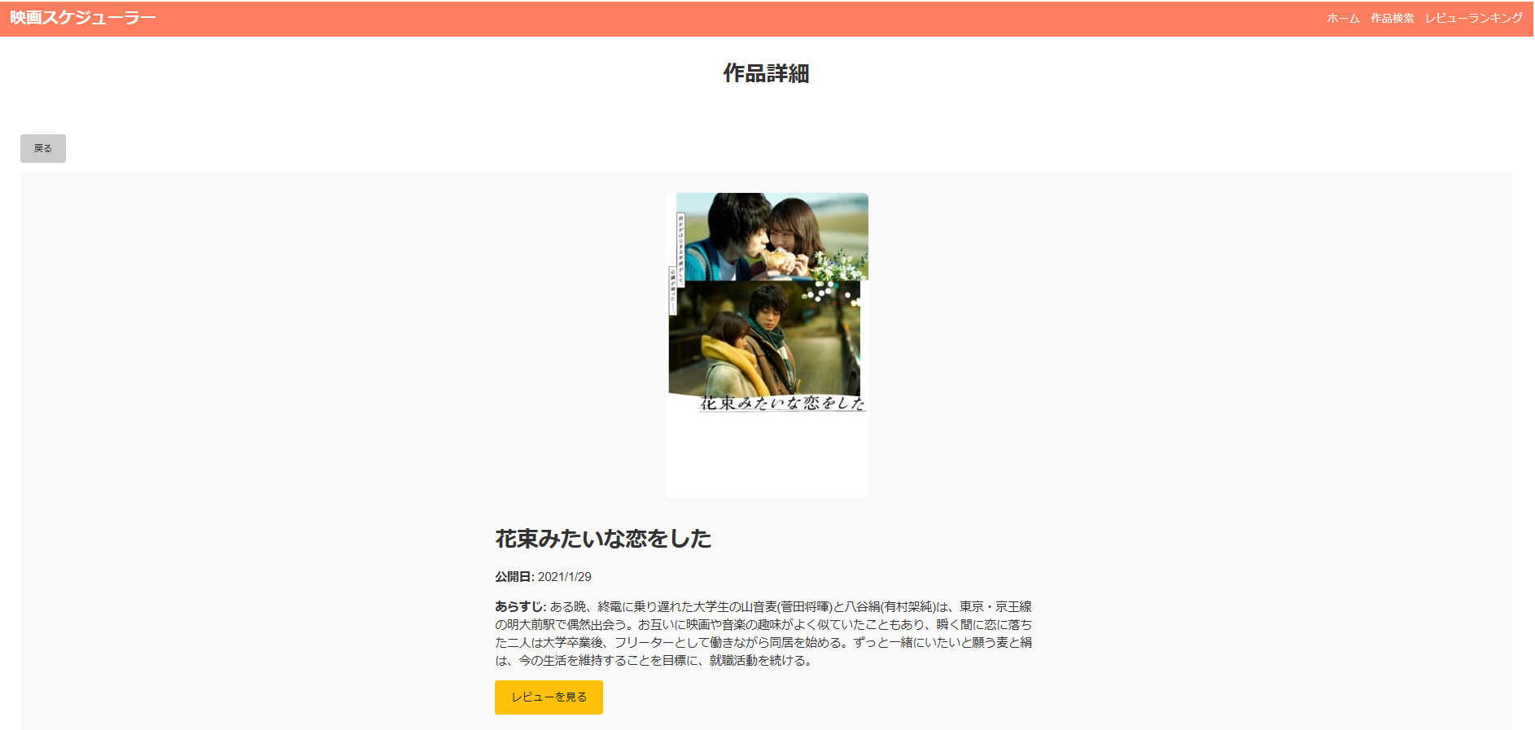
画面レイアウト
システム名 | 画面名 | 担当者
映画スケジュール管理 | ホーム画面 | 田中

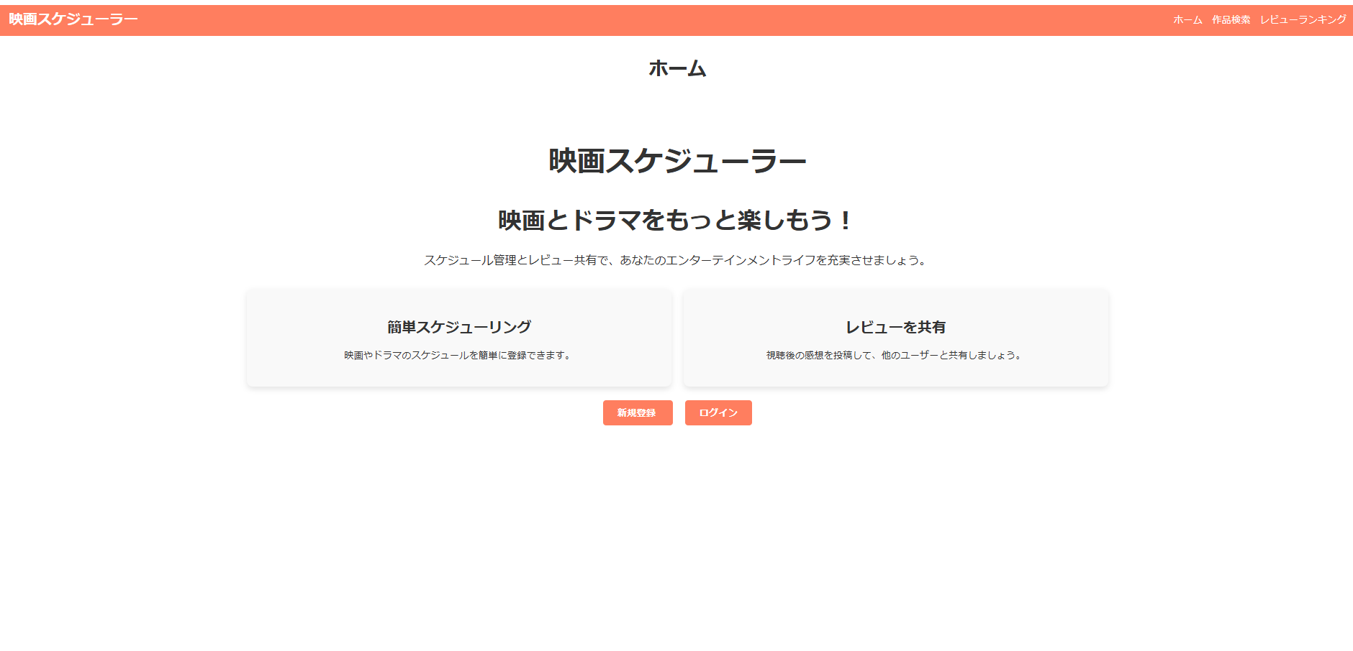

画面レイアウト
システム名 | 画面名 | 担当者
映画スケジュール管理 | 作品検索画面 | 田中

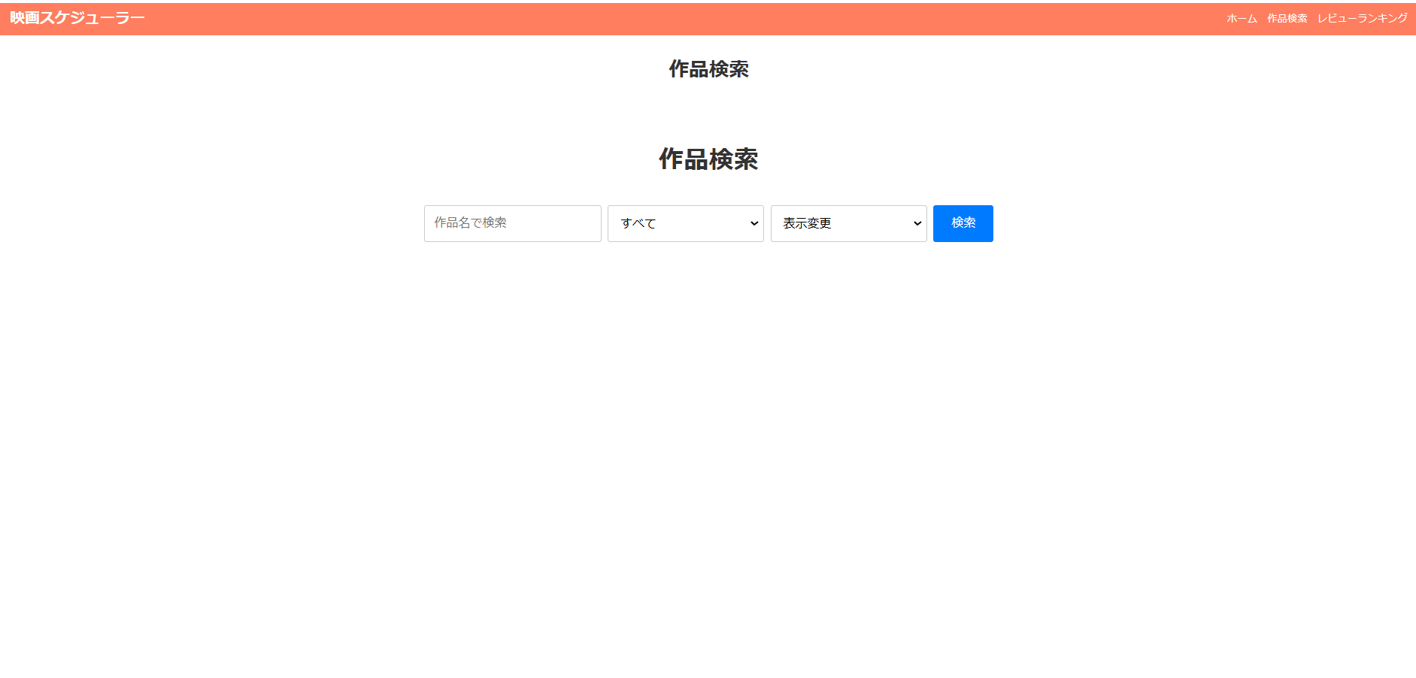

画面レイアウト
システム名 | 画面名 | 担当者
映画スケジュール管理 | ユーザー登録画面 | 田中
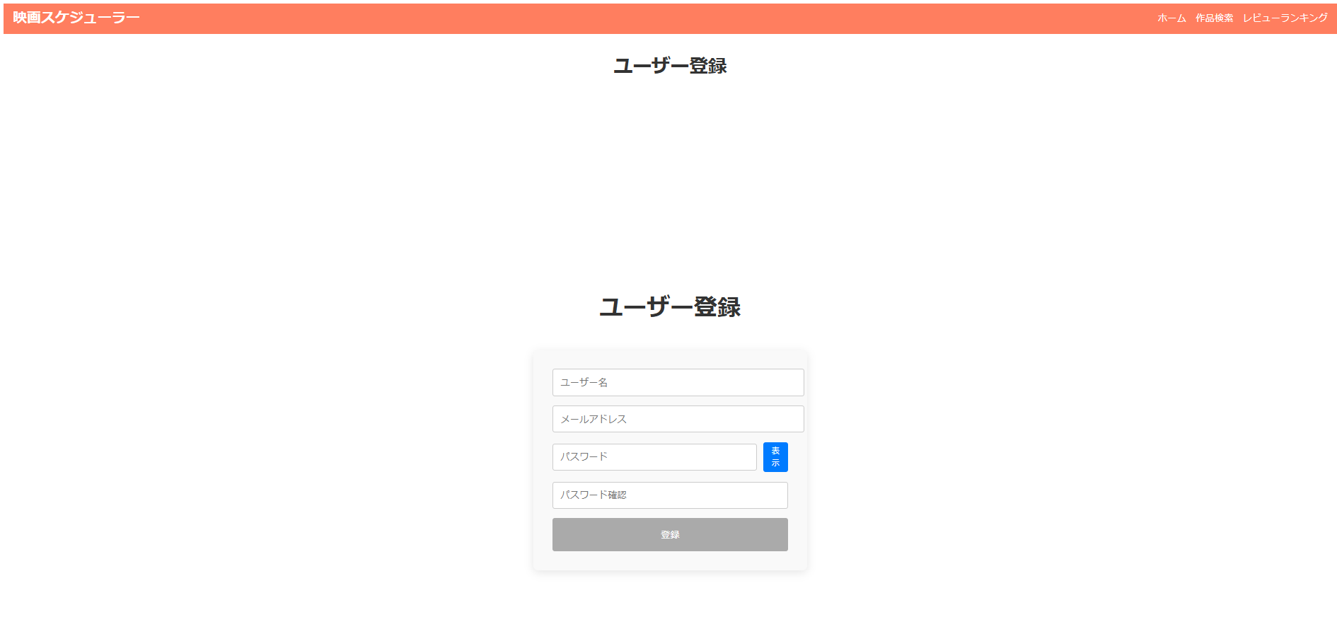

画面レイアウト
システム名 | 画面名 | 担当者
映画スケジュール管理 | ログイン画面 | 田中
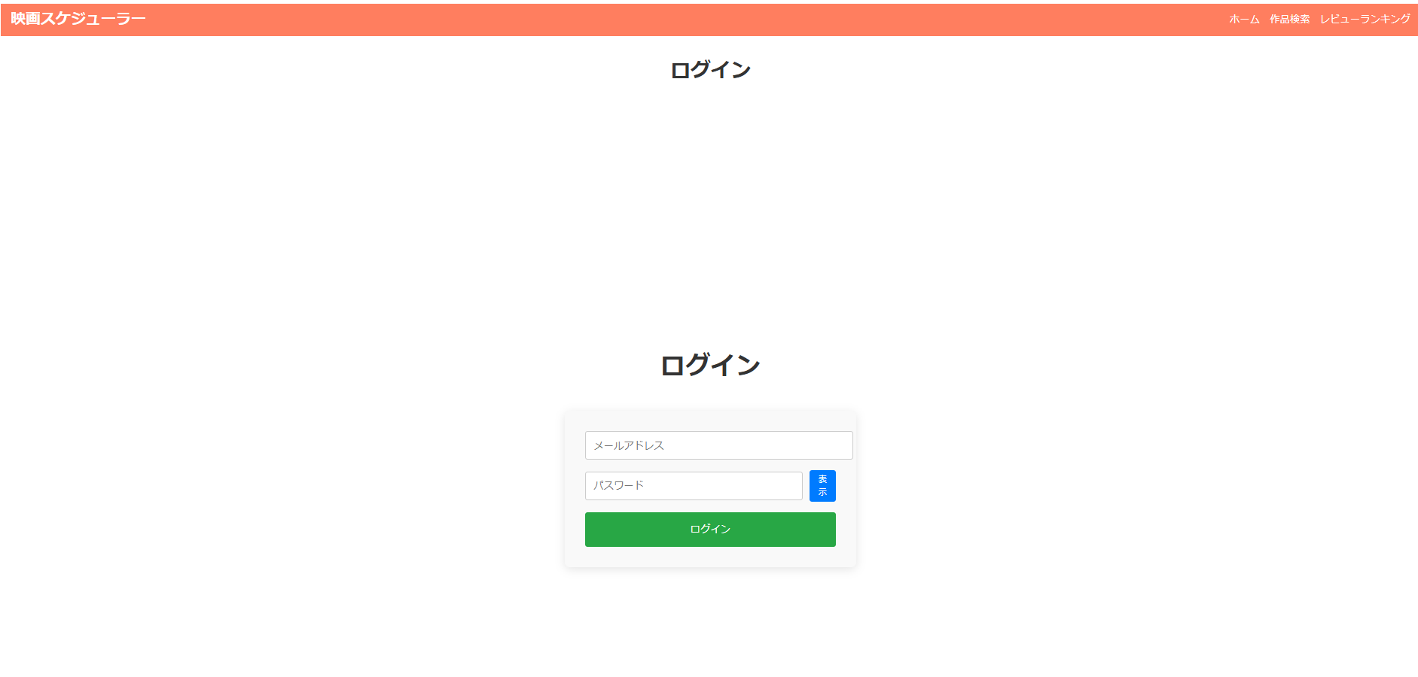

画面レイアウト
システム名 | 画面名 | 担当者
映画スケジュール管理 | レビューランキング画面 | 田中
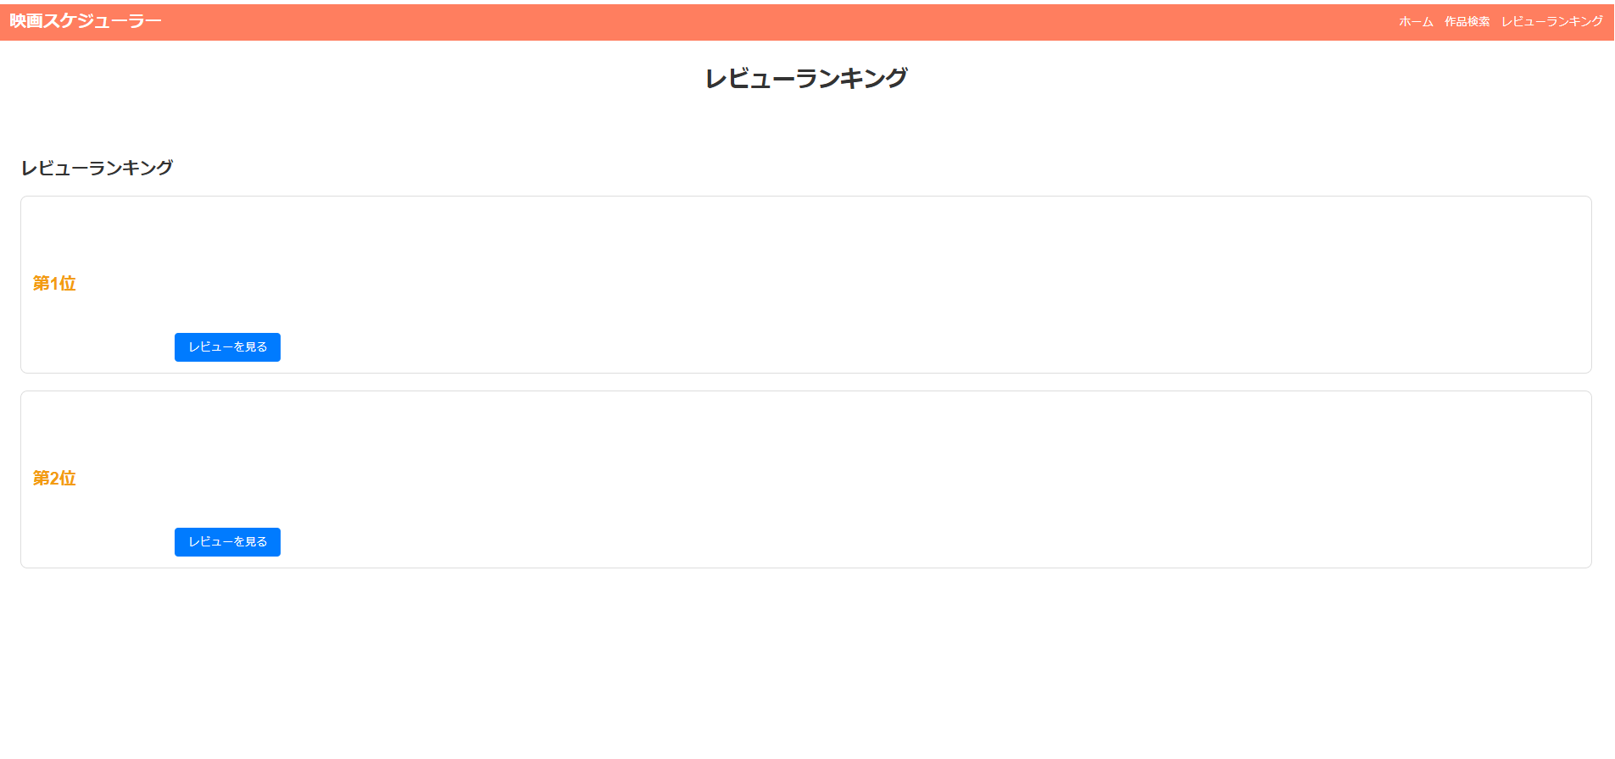

画面レイアウト
システム名 | 画面名 | 担当者
映画スケジュール管理 | レビュー一覧画面 | 田中
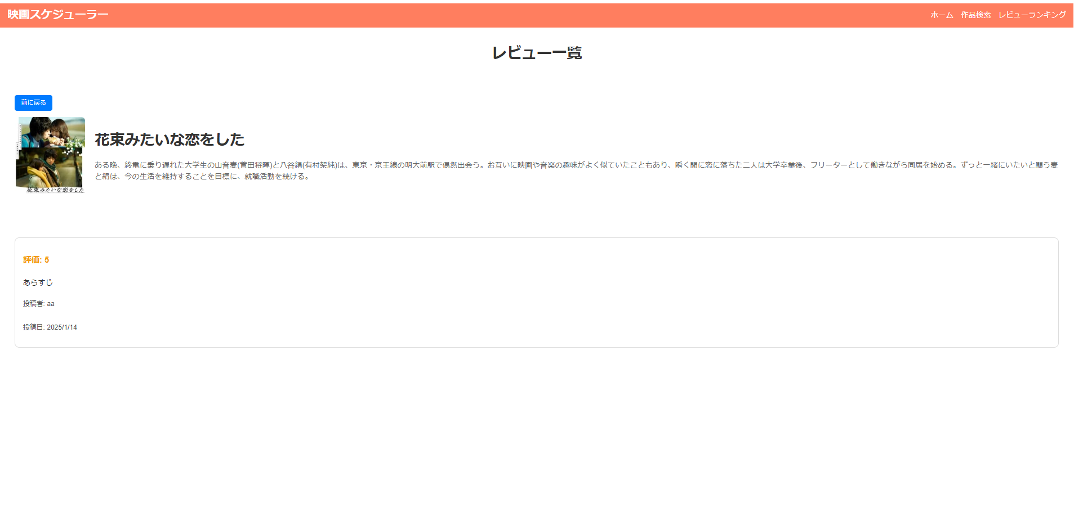

画面レイアウト
システム名 | 画面名 | 担当者
映画スケジュール管理 | 作品詳細画面 | 田中

一般アカウント
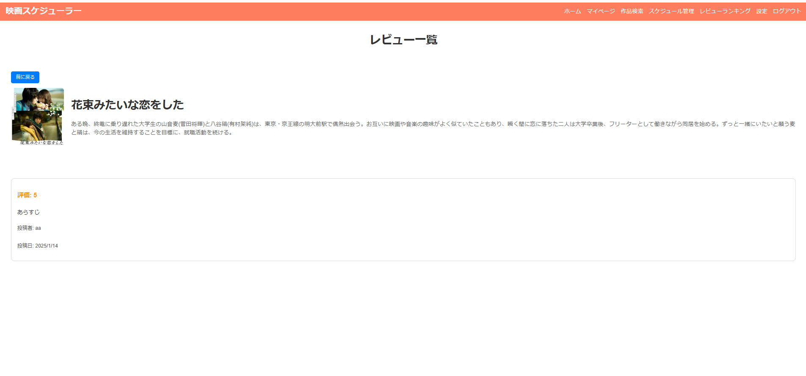
画面レイアウト
システム名 | 画面名 | 担当者
映画スケジュール管理 | ホーム画面 | 田中
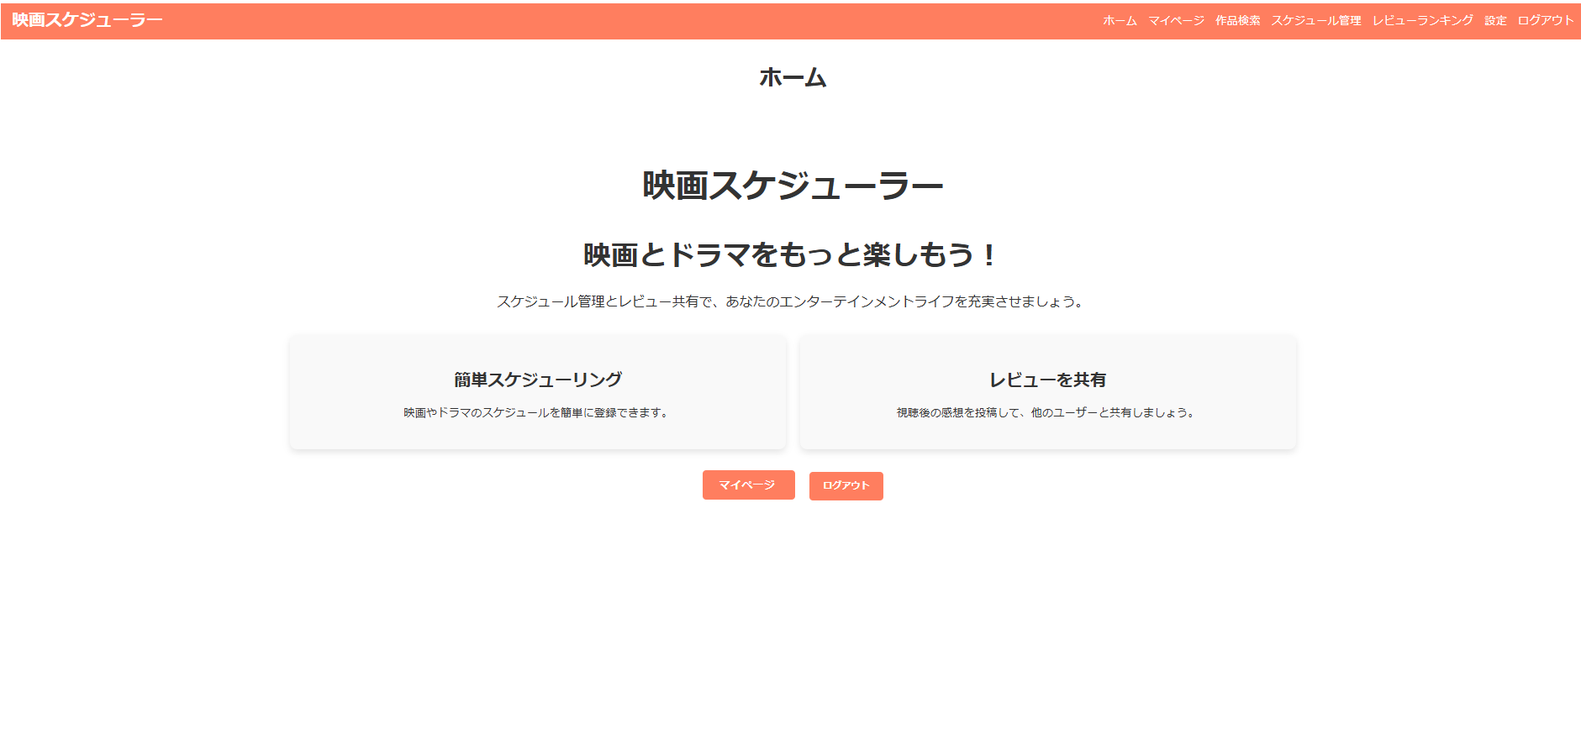

画面レイアウト
システム名 | 画面名 | 担当者
映画スケジュール管理 | 作品検索画面 | 田中


画面レイアウト
システム名 | 画面名 | 担当者
映画スケジュール管理 | マイページ画面 | 田中

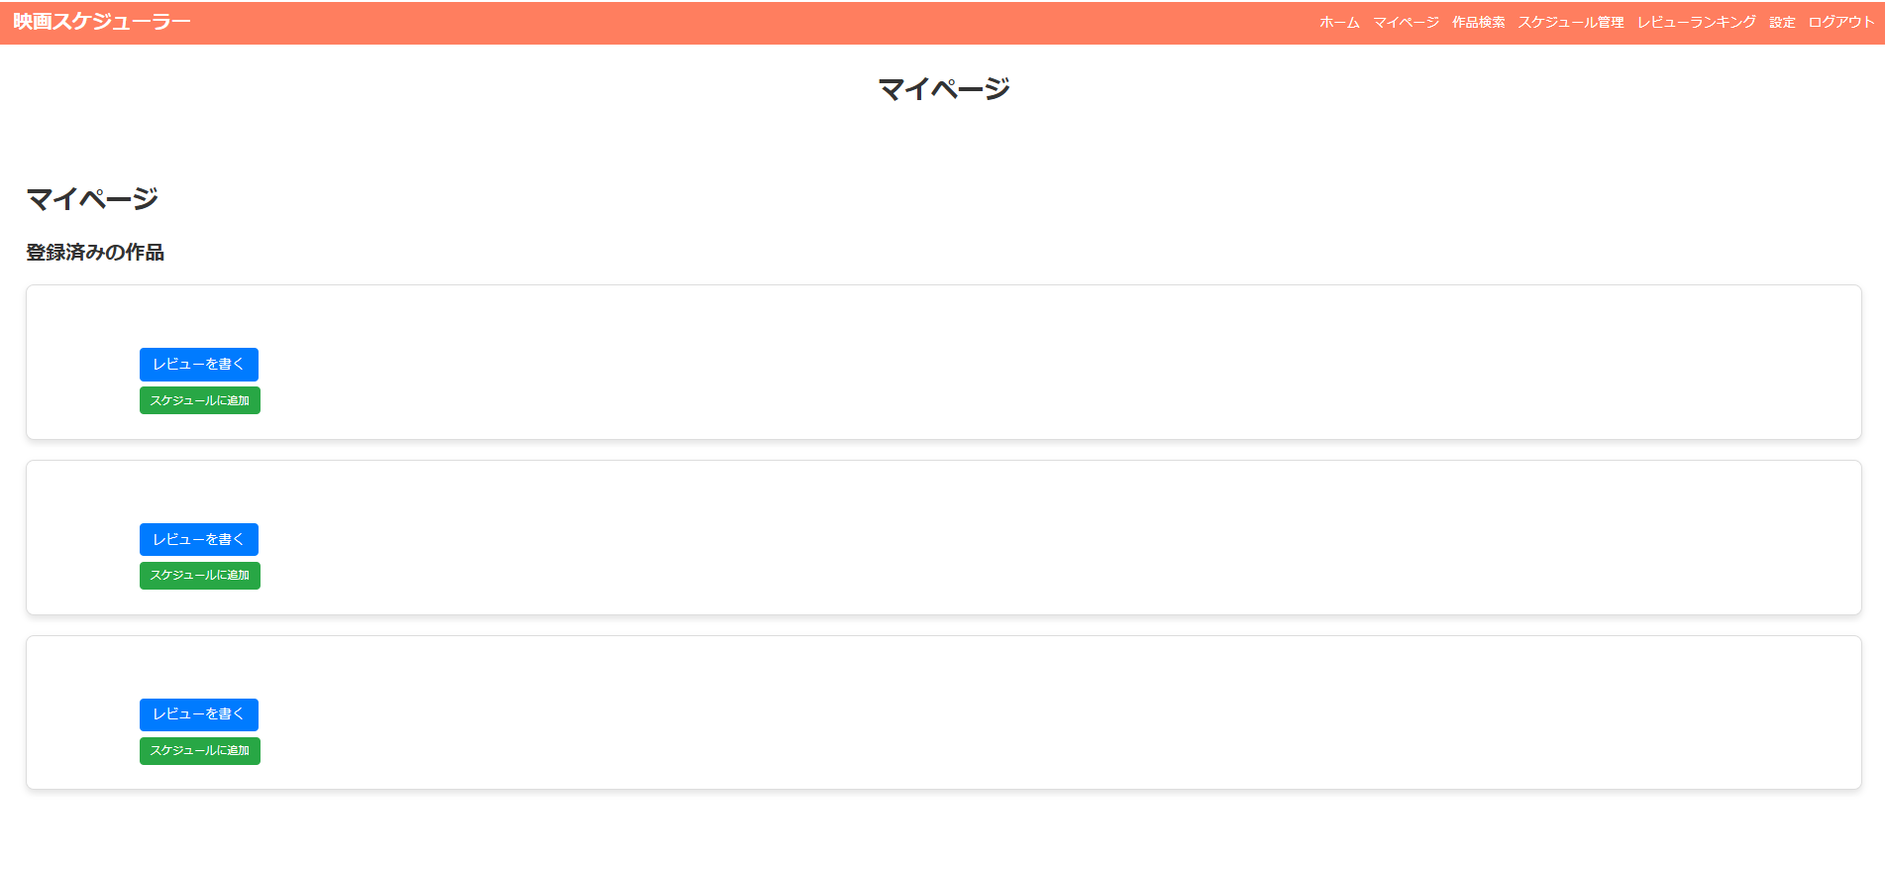

画面レイアウト
システム名 | 画面名 | 担当者
映画スケジュール管理 | スケジュール管理画面 | 田中
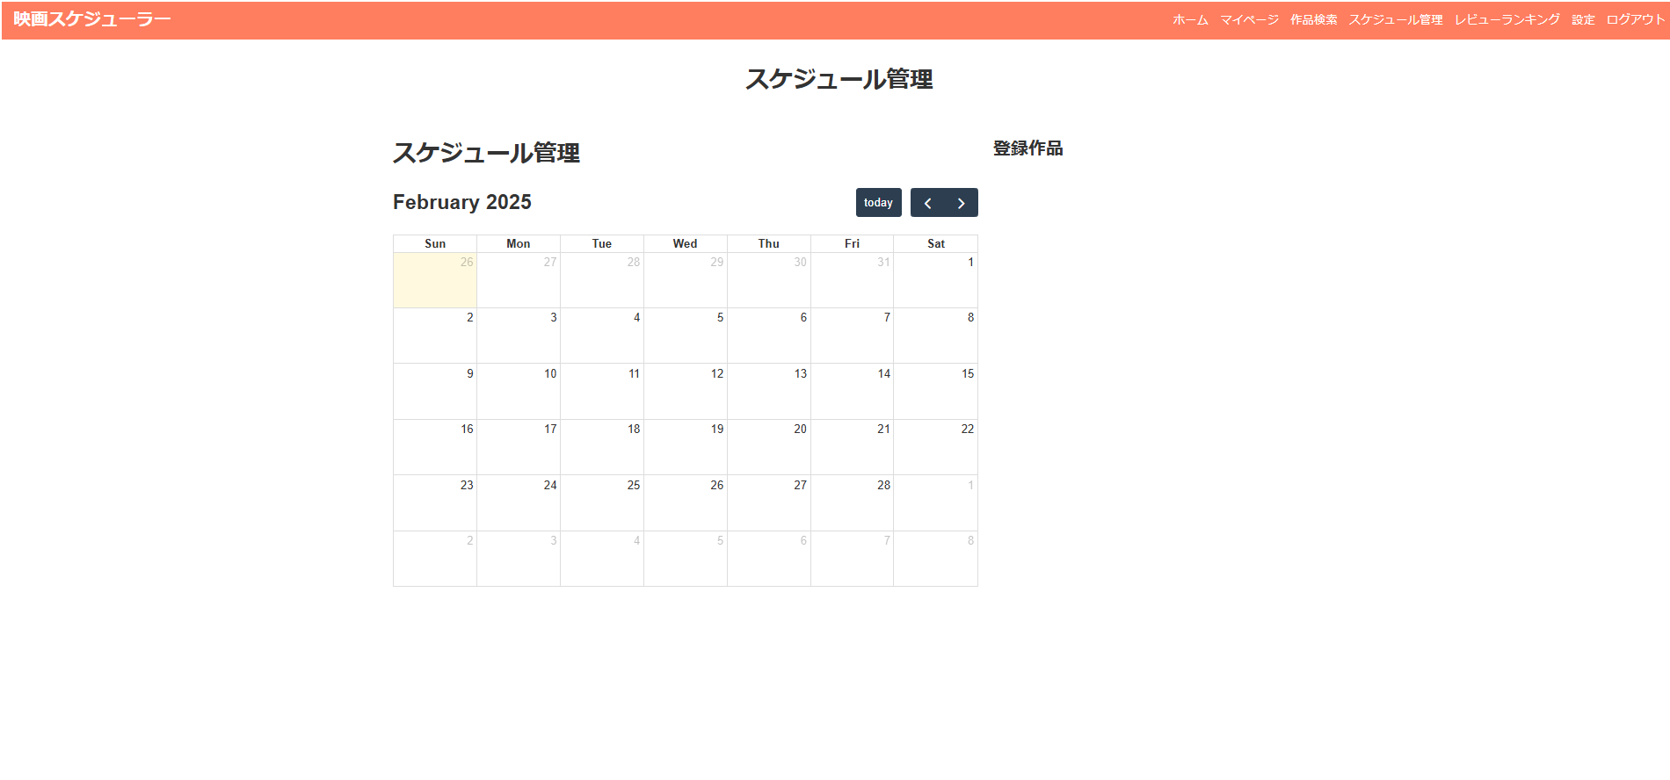

画面レイアウト
システム名 | 画面名 | 担当者
映画スケジュール管理 | レビューランキング画面 | 田中
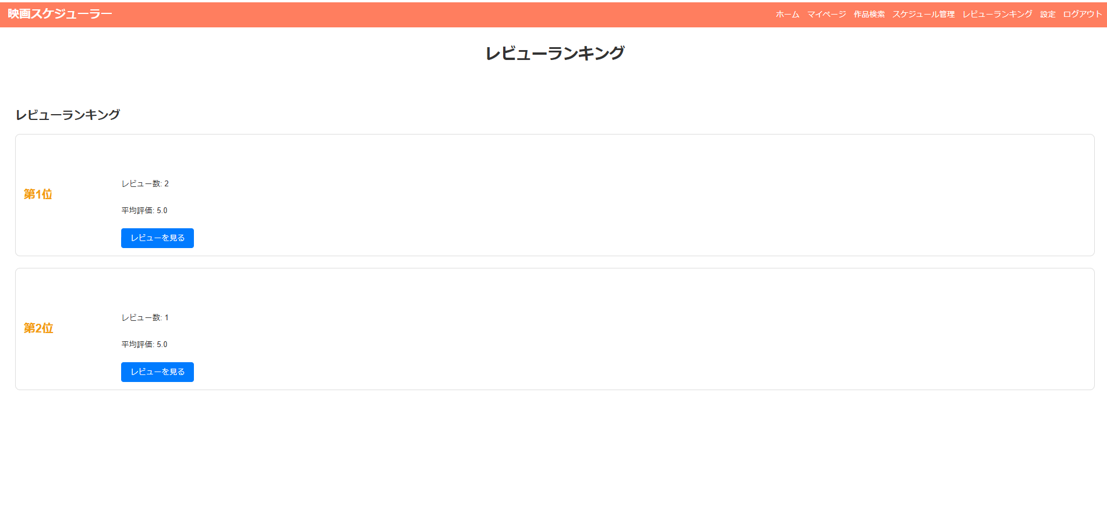

画面レイアウト
システム名 | 画面名 | 担当者
映画スケジュール管理 | 設定画面 | 田中
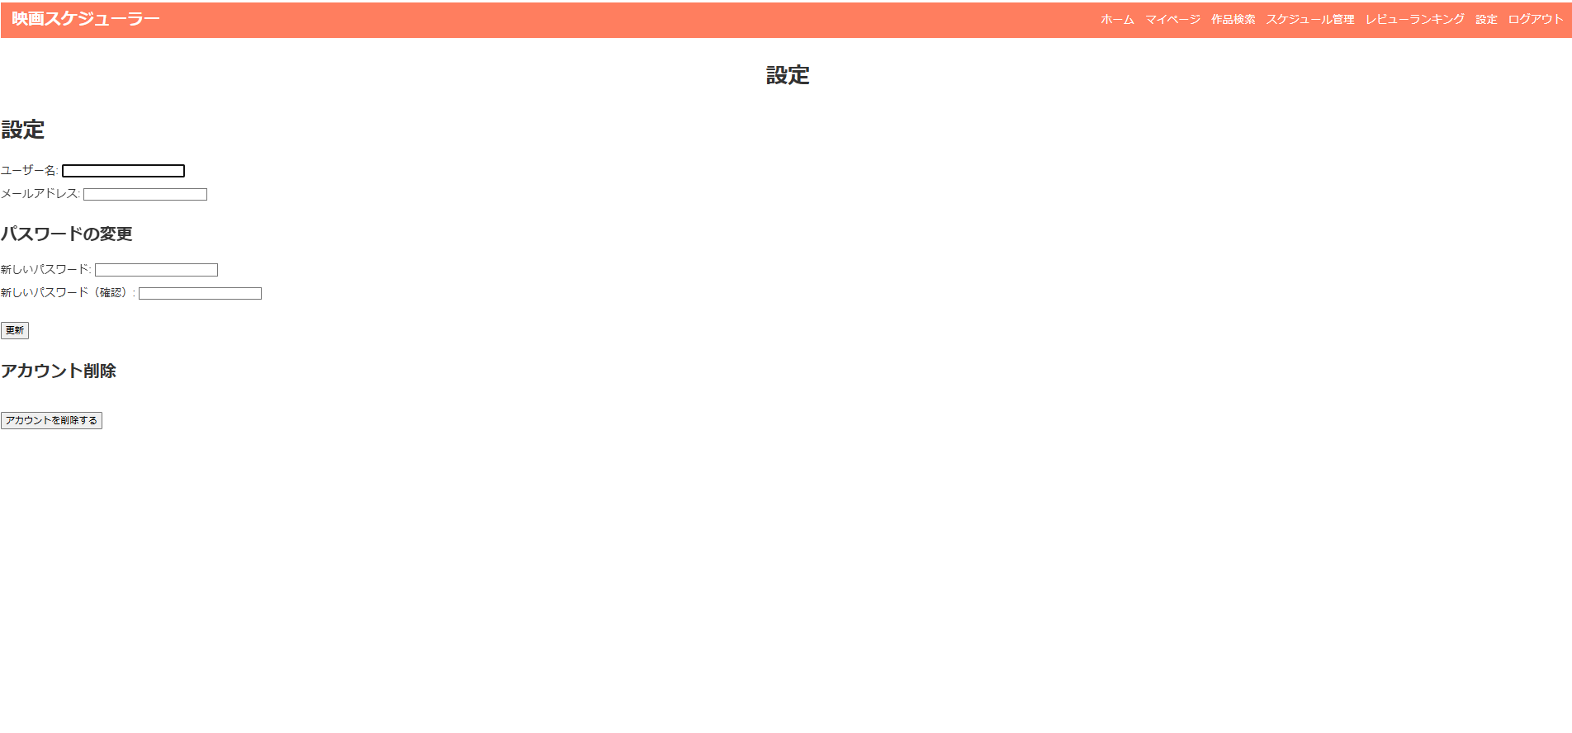

画面レイアウト
システム名 | 画面名 | 担当者
映画スケジュール管理 | 作品詳細画面 | 田中
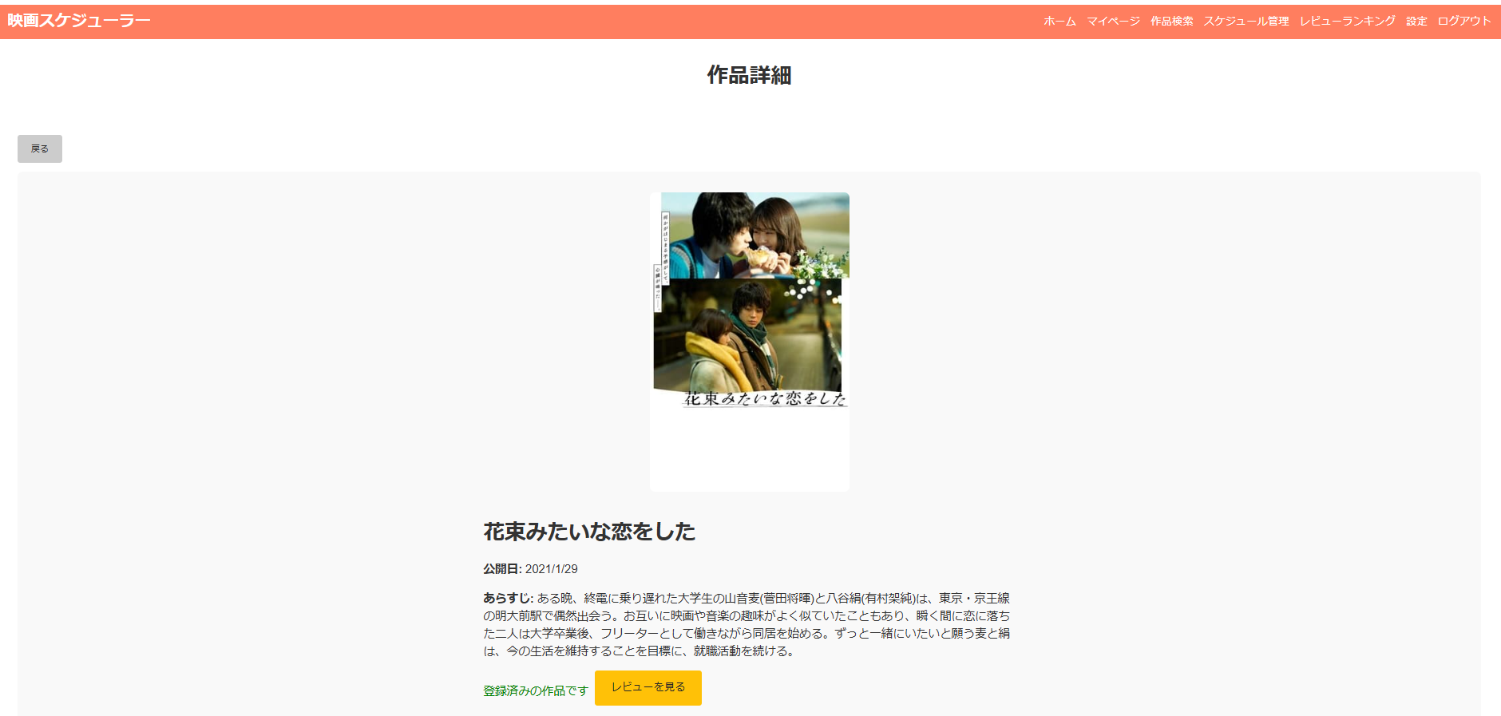

画面レイアウト
システム名 | 画面名 | 担当者
映画スケジュール管理 | レビュー一覧画面 | 田中

管理アカウント
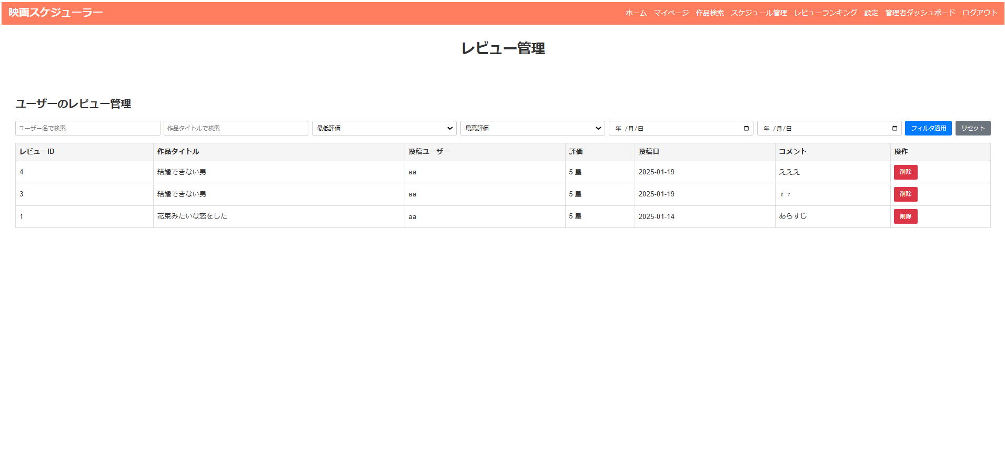
画面レイアウト
システム名 | 画面名 | 担当者
映画スケジュール管理 | ホーム画面 | 田中

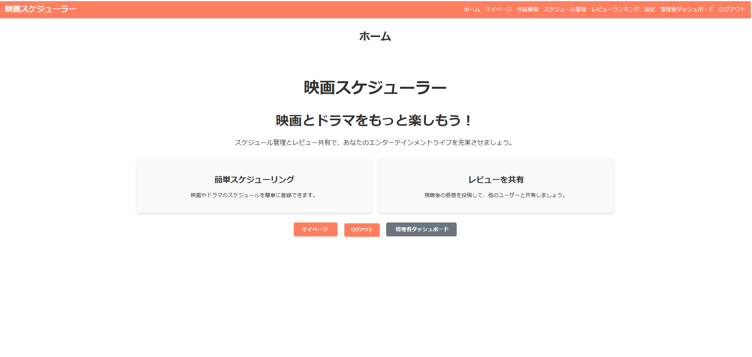

画面レイアウト
システム名 | 画面名 | 担当者
映画スケジュール管理 | 作品検索画面 | 田中


画面レイアウト
システム名 | 画面名 | 担当者
映画スケジュール管理 | マイページ画面 | 田中


画面レイアウト
システム名 | 画面名 | 担当者
映画スケジュール管理 | スケジュール管理画面 | 田中
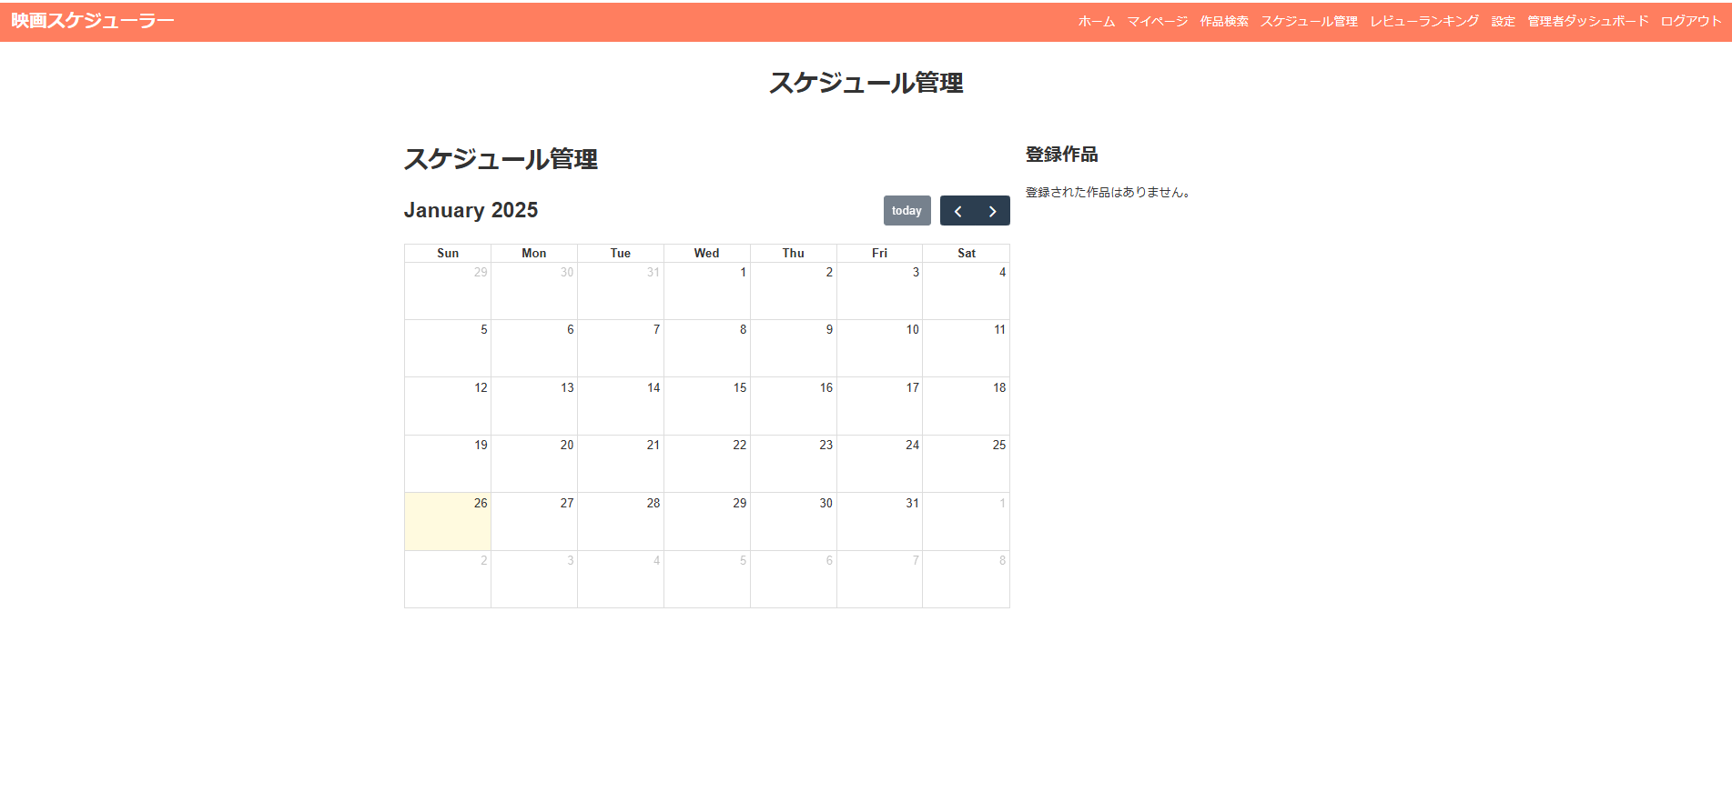

画面レイアウト
システム名 | 画面名 | 担当者
映画スケジュール管理 | レビューランキング画面 | 田中
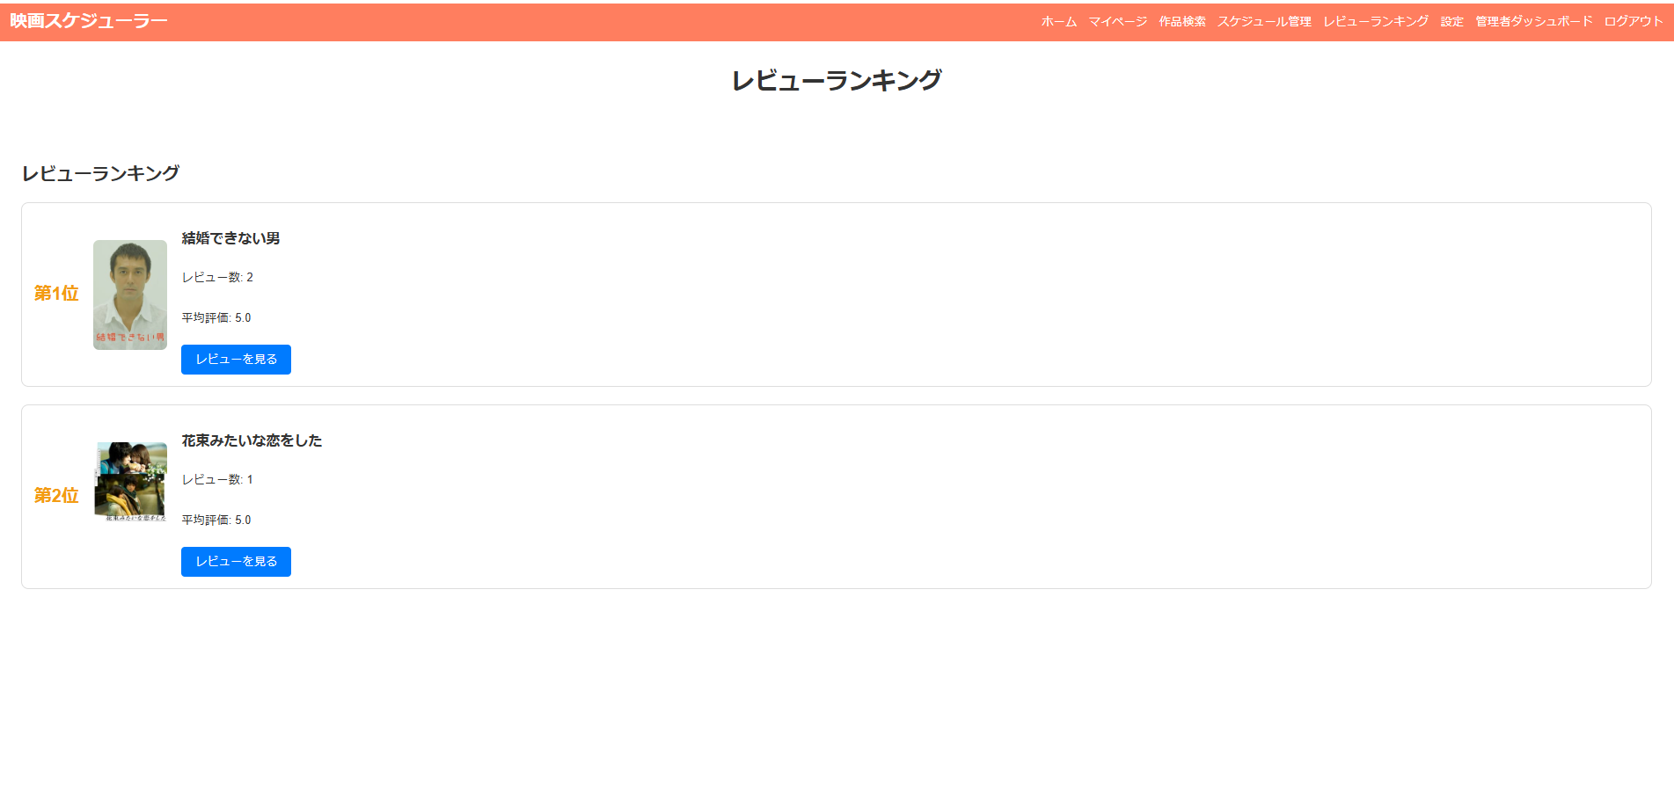

画面レイアウト
システム名 | 画面名 | 担当者
映画スケジュール管理 | 設定画面 | 田中
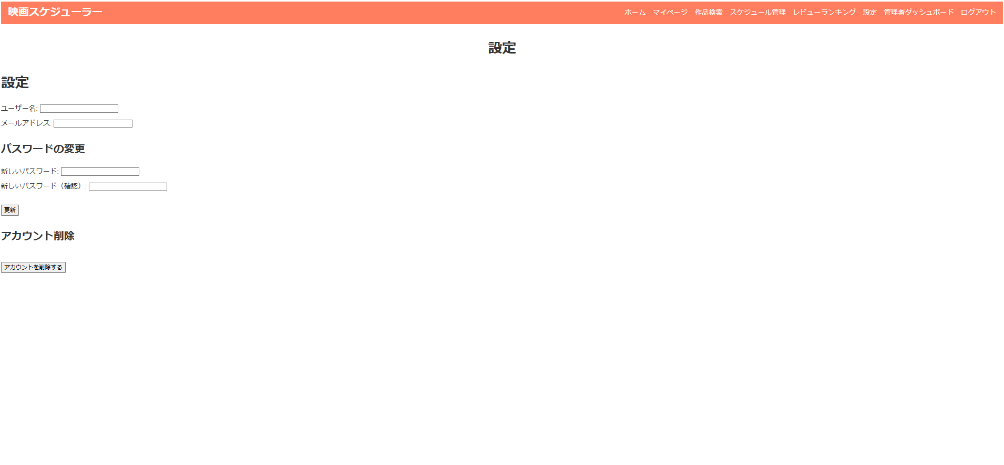

画面レイアウト
システム名 | 画面名 | 担当者
映画スケジュール管理 | 作品詳細画面 | 田中
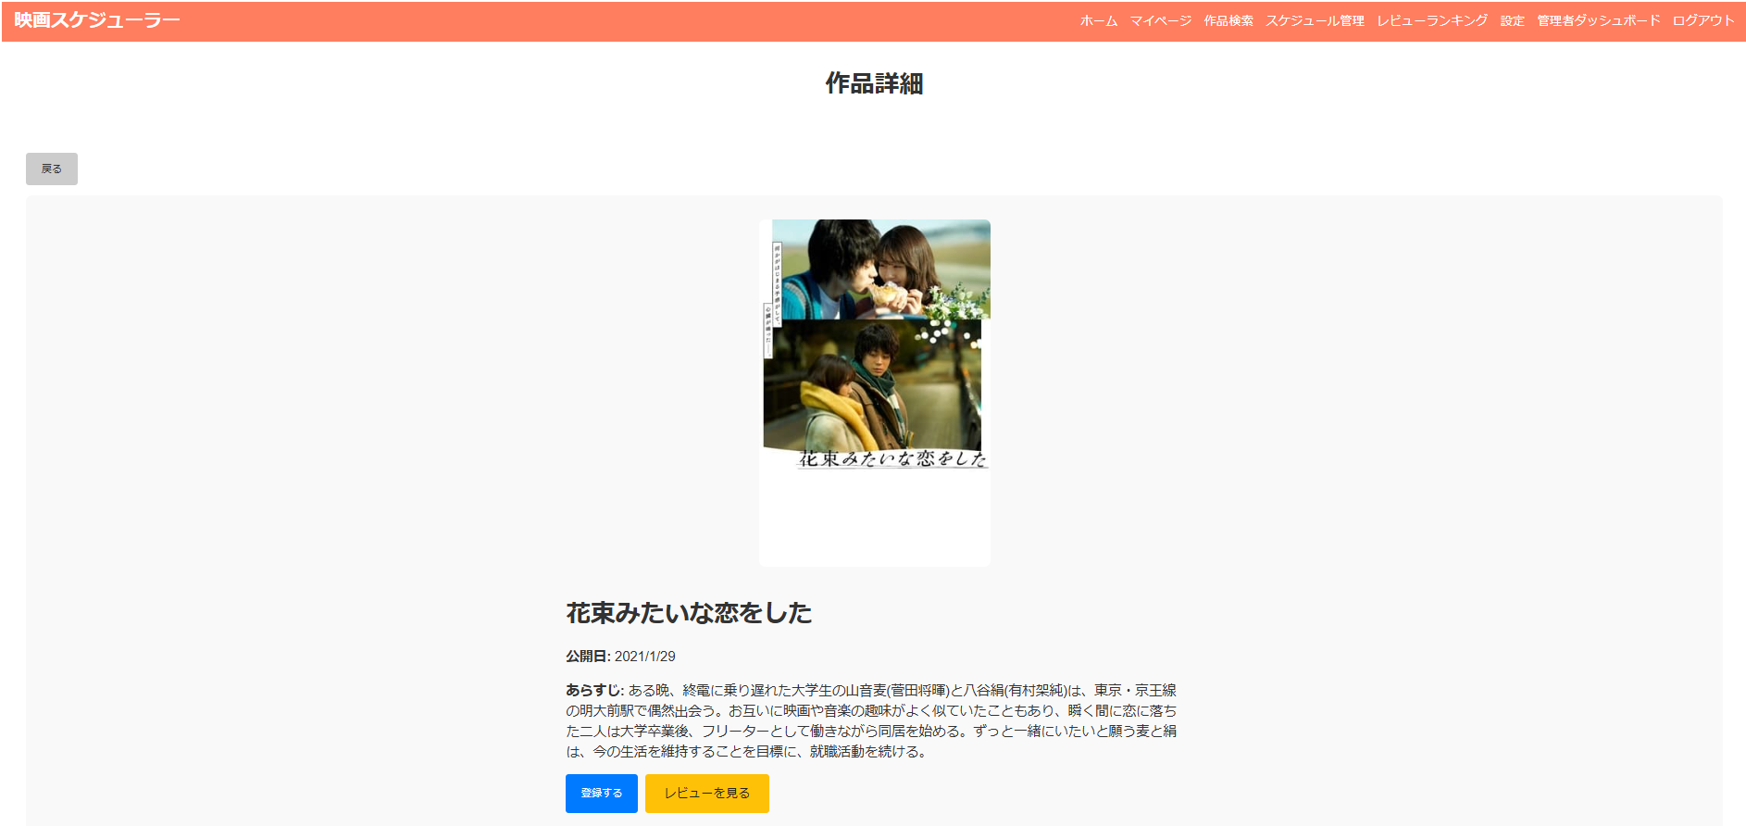

画面レイアウト
システム名 | 画面名 | 担当者
映画スケジュール管理 | レビュー一覧画面 | 田中
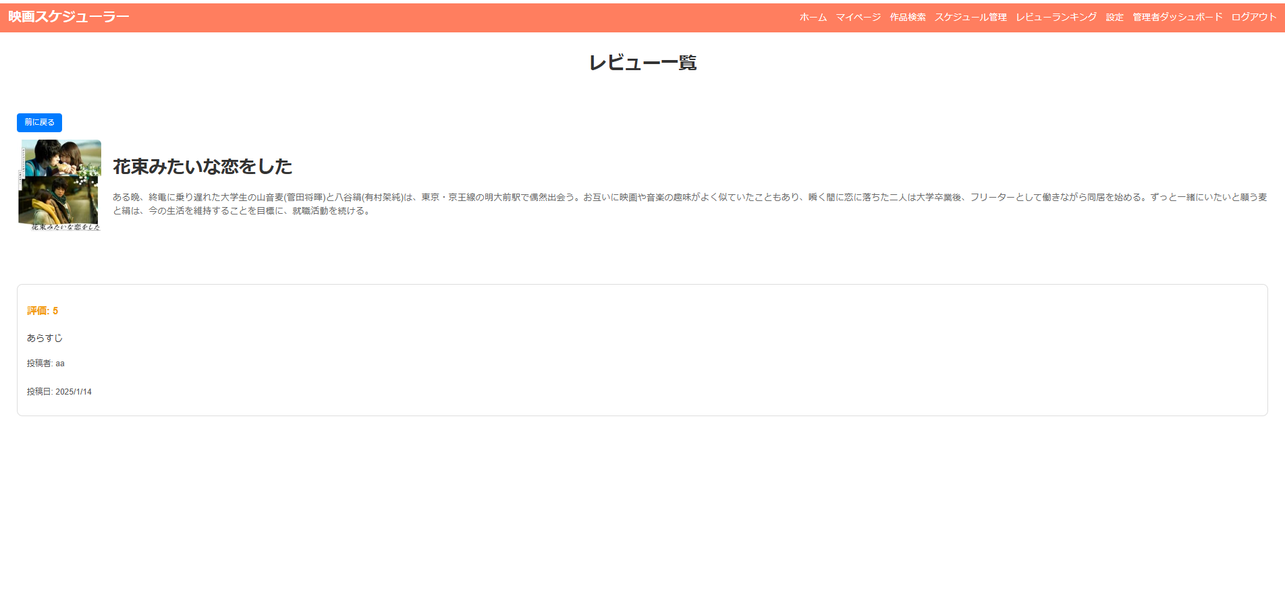

画面レイアウト
システム名 | 画面名 | 担当者
映画スケジュール管理 | 管理者ダッシュボード画面 | 田中
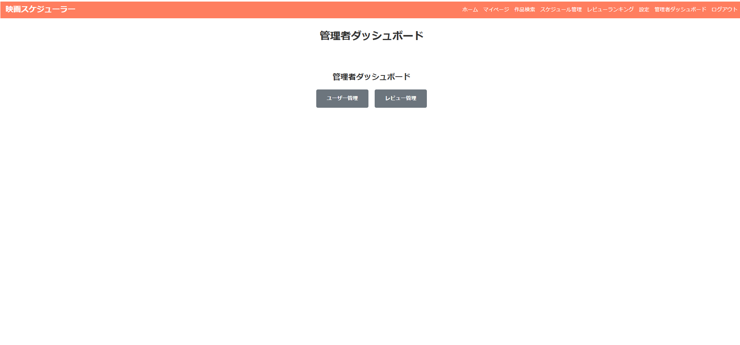

画面レイアウト
システム名 | 画面名 | 担当者
映画スケジュール管理 | ユーザー管理画面 | 田中
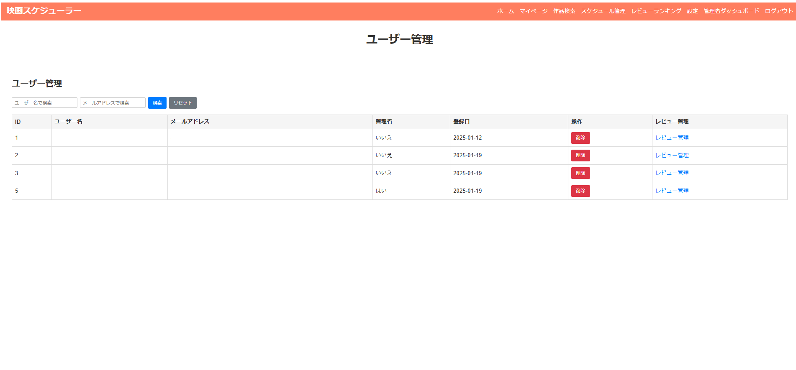

画面レイアウト
システム名 | 画面名 | 担当者
映画スケジュール管理 | レビュー管理画面 | 田中

